상품제안서
미치코런던 70*8K 초경량 골프우산 (M021) | 상품코드: F30701

 |  |  |  |  |  |  | 02-412-0044 | www.easy1.co.kr
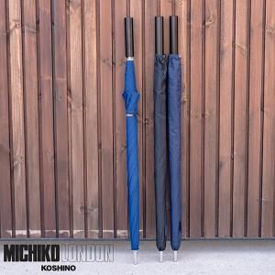

【상세/제작정보】 | <p>100개미만 인쇄비&nbsp; 30000원 부과세별도</p>

【인쇄/포장옵션】 | 실크 / 종이케이스

【공급단가】 | 수량 | 50~ | 100~ | 500~ | 1,000~ | 2,000~
*VAT별도 | 단가 | 27,500원 | 27,060원 | 26,400원 | 25,740원 | 25,300원

【상품 URL】 | https://easy1.co.kr:443/src/goods_detail.php?gdno=30701

